NOTIFY
Netzsch Moagem
Pesquisa, Desenvolvimento & Inovação
Formulário de PD&I - Ano 2023 |  |  |  |  | Incentivado pela Lei do Bem |  | TRUE
- preencher somente os campos sombreados (cinza) e - adicionar cronograma no formato de imagem ao fim do formulário - preencher um deste para cada projeto de PD&I |  |  |  |  | Objetiva tornar-se um Ativo |  | FALSE
 |  |  |  |  | Objetiva gerar patente/registro |  | FALSE

Dossiê do projeto
Dados gerais para identificação e validação do projeto de PD&I

Nome do projeto | Notify - Novas funcionalidades
 |  |  |  |  | Pesquisa básica |  | 📑
Classificação do projeto | Desenvolvimento experimental |  |  |  | Pesquisa aplicada |  | 📑
 |  |  |  |  | Desenvolvimento experimental |  | 📑
Objetivos do projeto | O objetivo deste projeto é desenvolver novas funcionalidades para aprimorar a análise de dados em máquinas e enriquecer a experiência do usuário. As funcionalidades propostas incluem a criação de ordens de serviço, o planejamento de manutenções preventivas, a realização de testes de penetração para reforçar a cibersegurança, o gerenciamento de licenças, a duplicação de configurações de máquinas existentes, o cadastro de tarefas de manutenção preventiva, e a implementação de novas capacidades digitais na plataforma NETZSCH G&D Digital Products Home. Além disso, o projeto engloba a criação de relatórios de lotes, a exportação de dados para o Excel, a adequação do Gateway para o IRIS V3 e o desenvolvimento de templates de gráficos.
 |  |  |  |  | Inovação tecnológica de produto |  | 📑
Tipo de inovação | Inovação tecnológica de serviços |  |  |  | Inovação tecnológica de processo |  | 📑
 |  |  |  |  | Inovação tecnológica de serviços |  | 📑
Elemento inovador | As inovações do projeto residem na integração de funcionalidades avançadas que não só aprimoram a gestão e manutenção de máquinas, mas também elevam a segurança e a eficiência dos processos. A inclusão de testes de penetração (cybersegurança) é particularmente inovadora, pois aborda a crescente preocupação com a segurança digital em sistemas automatizados. A adequação do Gateway para o IRIS V3 representa uma inovação tecnológica que alinha o software às necessidades atuais de automação e controle de processos. |  |  |  | - Não podem ser consideradas as inovações organizacionais, comerciais e de marketing
 |  |  |  |  | Empresa ou segmento regional |  | 📑
Nível de inovação | Empresa ou segmento regional |  |  |  | Inovador para o Brasil |  | 📑
 |  |  |  |  | Inovador para o Mundo |  | 📑
Risco tecnológico | Os riscos tecnológicos incluem a integração eficaz de novas funcionalidades no sistema existente, garantindo que todas as adições funcionem harmoniosamente sem causar interrupções ou falhas. Os testes de penetração exigem um alto grau de especialização e precisão para identificar e mitigar vulnerabilidades de segurança sem comprometer a funcionalidade do sistema. A implementação de funcionalidades para exportação de dados e a criação de relatórios precisam garantir a precisão e a integridade dos dados. Além disso, a adaptação do software existente para se integrar ao IRIS V3 pode apresentar desafios de compatibilidade e estabilidade.

Metodologias | Metodologia A metodologia do projeto consiste em várias etapas estruturadas: Classificação de Feedbacks: Inicialmente, haverá uma coleta e análise de sugestões e requisitos dos clientes para entender as necessidades do usuário e do mercado. Criação e Validação de Protótipos: Desenvolvimento de protótipos baseados nos feedbacks coletados, seguido pela validação destes com usuários finais, garantindo que as funcionalidades propostas sejam práticas e atendam às expectativas dos usuários. Desenvolvimento da Funcionalidade: Construção e integração das novas funcionalidades ao sistema, focando na eficiência, usabilidade e segurança. Validação em Ambiente de Teste: Antes da implementação final, as funcionalidades serão rigorosamente testadas em um ambiente controlado para garantir que operem conforme o esperado. Liberação para Todos os Usuários: Após a validação e refinamento bem-sucedidos, as funcionalidades serão liberadas para todos os usuários, com suporte contínuo para garantir uma transição suave e eficaz.

Equipe | Nome Completo | Cargo/Função | Qualificação | !
 | Bruno katzjarowksi | Desenvolvedor |  | FALSE |  | Técnico | 📑
 | Gabriel Possamai | Desenvolvedor |  | FALSE |  | Graduação
 | Lucca Sardá Tonim Matos | Desenvolvedor |  | FALSE |  | Pós-graduação
 | Arthur Muniz | Desenvolvedor |  | FALSE |  | Mestrado
 | Cleiton Capristano | Desenvolvedor | Graduação | FALSE |  | Doutorado
 | Gabriel Alves Ferraz | Desenvolvedor | Graduação | FALSE
 | Alberto Reuters | Gerente de Desenvolvimento e Automação | Mestrado | FALSE
 | Eduardo Flohr | Supervisor de Automação | Pós-graduação | FALSE
 | Paulo Fernando Odwazny | Supervisor de Desenvolvimento | Graduação | FALSE
 | Johann Ribeiro | Desenvolvedor |  | FALSE
 | Gabriel Oliveira | Designer | Graduação | FALSE
 | Italo Ebel | Desenvolvedor |  | FALSE

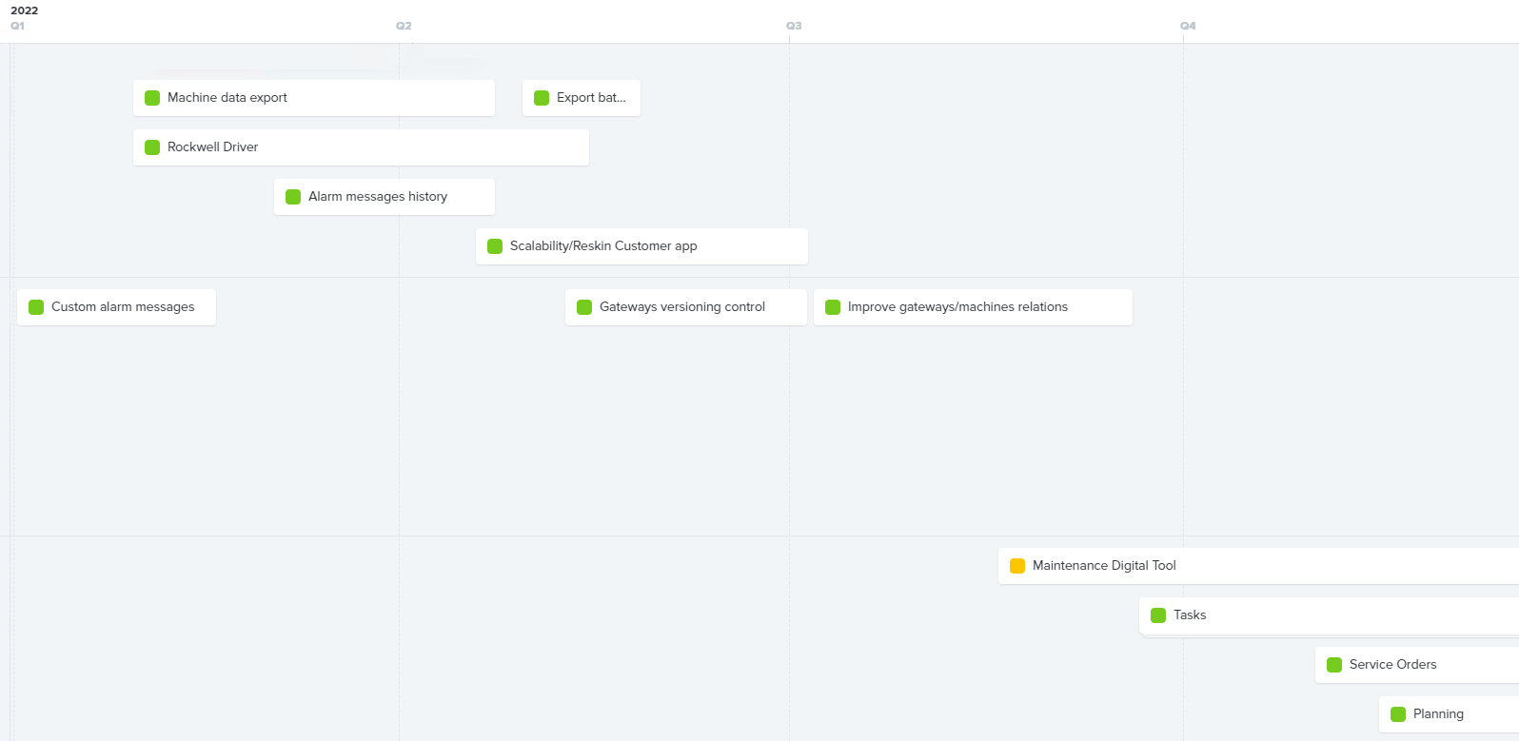
Cronograma
[anexar imagem - preferencialmente Gantt]

P&D_3
Netzsch Moagem
Pesquisa, Desenvolvimento & Inovação
Formulário de PD&I - Ano 2023 |  |  |  |  | Incentivado pela Lei do Bem |  | TRUE
- preencher somente os campos sombreados (cinza) e - adicionar cronograma no formato de imagem ao fim do formulário - preencher um deste para cada projeto de PD&I |  |  |  |  | Objetiva tornar-se um Ativo |  | FALSE
 |  |  |  |  | Objetiva gerar patente/registro |  | FALSE

Dossiê do projeto
Dados gerais para identificação e validação do projeto de PD&I
 | CleanTech
Nome do projeto | Projeto 3 - Desenvolvimento de Processo de Limpeza CIP e SIP para linhas Food
 |  |  |  |  | Pesquisa básica |  | 📑
Classificação do projeto | Desenvolvimento experimental |  |  |  | Pesquisa aplicada |  | 📑
 |  |  |  |  | Desenvolvimento experimental |  | 📑
Objetivos do projeto | O projeto tem como objetivo aprimorar a limpeza e a higiene nos sistemas de moagem e conchagem da NETZSCH, utilizados na produção de confeitaria, incluindo Conch, Mixer e Bead Mill. O foco está em desenvolver um sistema de limpeza CIP (Clean-In-Place) à base de óleo, eficiente e rápido, que minimize o consumo de meios de limpeza e atenda às diretrizes de projeto higiênico (HD). O projeto visa também validar e implementar o conceito de HD em toda a linha de produção, otimizando componentes como cabeçotes de limpeza e garantindo a conformidade com as diretrizes da EHEDG, HACCP e GMP. O objetivo é alcançar um grau de limpeza que permita a troca de produtos entre lotes, facilitando a transição entre diferentes tipos de chocolates ou entre produtos veganos e não veganos.
 |  |  |  |  | Inovação tecnológica de produto |  | 📑
Tipo de inovação | Inovação tecnológica de processo |  |  |  | Inovação tecnológica de processo |  | 📑
 |  |  |  |  | Inovação tecnológica de serviços |  | 📑
Elemento inovador | A inovação deste projeto reside na aplicação e otimização de um sistema CIP à base de óleo em máquinas de produção de confeitaria. O desafio inovador é integrar um design higiênico que permita uma limpeza eficiente e rápida, reduzindo o tempo de inatividade e o consumo de recursos. A otimização dos cabeçotes de limpeza para evitar a acumulação de resíduos e a validação do conceito de HD para equipamentos como o Bead Mill MasterRefiner representam avanços significativos na manutenção da higiene e na eficiência operacional. |  |  |  | - Não podem ser consideradas as inovações organizacionais, comerciais e de marketing
 |  |  |  |  | Empresa ou segmento regional |  | 📑
Nível de inovação | Inovador para o Mundo |  |  |  | Inovador para o Brasil |  | 📑
 |  |  |  |  | Inovador para o Mundo |  | 📑
Risco tecnológico | Desenvolvimento do Sistema CIP: A integração de um sistema CIP eficiente em máquinas existentes, apresenta desafios de engenharia, exigindo ajustes precisos para garantir uma limpeza eficaz sem danificar os componentes da máquina. Otimização de Cabeçotes de Limpeza: O redesign dos cabeçotes de limpeza para evitar a acumulação de resíduos e garantir uma limpeza completa é complexo, pois requer um equilíbrio entre eficácia de limpeza, facilidade de manutenção e impacto mínimo no processo de produção. Validação do Conceito de HD: A adaptação e validação do conceito de HD em diferentes equipamentos, respeitando as diretrizes da EHEDG, HACCP e GMP, envolve riscos associados à compatibilidade de materiais, eficácia de limpeza e conformidade com as normas. Análises Microbiológicas: Realizar análises microbiológicas para determinar o grau de limpeza alcançado implica em desafios técnicos para assegurar que os métodos de teste sejam confiáveis e representativos das condições reais de operação. Desenvolvimento de Especificações de Limpeza: Definir especificações precisas de limpeza para diferentes aplicações e produtos, como a troca de chocolate ao leite por chocolate branco ou de produtos não veganos para veganos, requer um entendimento profundo dos requisitos de limpeza para cada tipo de produto.

Metodologias | Especificação do Sistema CIP: Definição preliminar das etapas do sistema CIP, incluindo a configuração de um sistema CIP preliminar no MAC300 para testes. Testes e Coleta de Dados: Realização de testes nos cabeçotes de limpeza e coleta de dados como vazão, temperatura, pressão e tempo para avaliar a eficiência e identificar áreas críticas de resíduos na concha. Melhoria do Design de Equipamentos: Revisão e aprimoramento da construção de equipamentos, tubulações, válvulas e conexões, seguindo as diretrizes de projeto higiênico. Análises Microbiológicas: Trabalho conjunto com engenheiros de alimentos para realizar análises microbiológicas e determinar o grau de limpeza alcançado. Especificação do Grau de Limpeza: Definição de critérios de limpeza aceitáveis conforme normas para cada tipo de aplicação. Desenvolvimento do Sistema Definitivo: Criação do projeto final do sistema CIP, descrevendo as etapas para cada aplicação e o projeto de automação associado.

Equipe | Nome Completo | Cargo/Função | Qualificação | !
 | Theron Wolfgang Harbs | Consultor | Graduação | TRUE |  | Técnico | 📑
 | Jivago Rusch | Projetista Industrial | Pós-graduação | TRUE |  | Graduação
 | Fernando Leal | Bolsista | Doutorado | TRUE |  | Pós-graduação
 |  |  |  | FALSE |  | Mestrado
 |  |  |  | FALSE |  | Doutorado
 |  |  |  | FALSE
 |  |  |  | FALSE

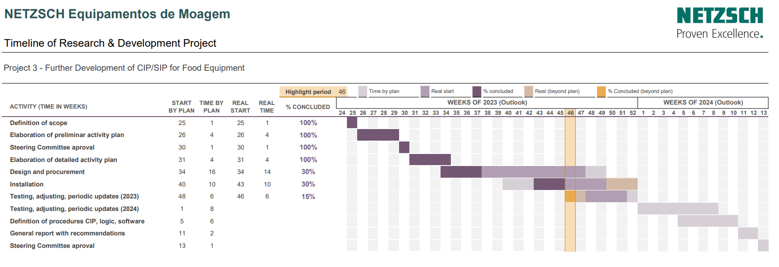
Cronograma
[anexar imagem - preferencialmente Gantt em pdf]

